Capacity by Linetype
Index | Item | Year | 建设规模 |  | 本年施工规模 |  | 本年新开工规模 |  | 累计新增能力 |  | 本年新增能力 |  | Item | 电流 | 电压 | 容量长度比 | 建设规模 |  | 本年施工规模 |  | 本年新开工规模 |  | 累计新增能力 |  | 本年新增能力
 |  |  | 容量 | 长度 | 容量 | 长度 | 容量 | 长度 | 容量 | 长度 | 容量 | 长度 |  |  |  |  | 容量 | 长度 | 容量 | 长度 | 容量 | 长度 | 容量 | 长度 | 容量 | 长度
1 | 全国 | 2020 |  | 176608 |  | 150404 |  | 61102 |  | 67542 |  | 62653 | ±400千伏 | 直流 | 400 | 0.580 |  |  |  |  | 30712 | 57829 | 46019 | 79311 | 34585 | 56679
2 | 1、直流工程 | 2020 | 12600 | 13148 | 12600 | 13147 | 3800 | 3890 | 5200 | 4444 | 5200 | 4444 | ±500千伏 | 直流 | 500 | 0.861 | 7960 | 9242 | 6180 | 5669 | 2200 | 1738 | 4920 | 5733 | 3040 | 2726
3 | ±1100千伏 | 2020 |  | 1768 |  | 1768 |  |  |  |  |  |  | ±800千伏 | 直流 | 800 | 1.069 | 58600 | 54797 | 53500 | 45979 | 15800 | 14147 | 18800 | 22255 | 13300 | 13448
4 | ±800千伏 | 2020 | 11400 | 10321 | 11400 | 10321 | 3200 | 3224 | 4000 | 3389 | 4000 | 3389 | ±1100千伏 | 直流 | 1100 | 0.532 | 7800 | 14670 | 7800 | 14670 | 2400 | 3325 | 3000 | 4882 | 1200 | 3325
5 | ±660千伏 | 2020 |  |  |  |  |  |  |  |  |  |  | 110千伏（含66千伏） | 交流 | 110 | 0.409 | 162371 | 397455 | 136277 | 349867 | 53565 | 142503 | 67057 | 181742 | 51476 | 141344
6 | ±500千伏 | 2020 | 1200 | 1059 | 1200 | 1059 | 600 | 666 | 1200 | 1055 | 1200 | 1055 | 220千伏 | 交流 | 220 | 0.493 | 196896 | 398991 | 158637 | 332070 | 56126 | 116833 | 80364 | 159030 | 55578 | 116982
7 | ±400千伏 | 2020 |  |  |  |  |  |  |  |  |  |  | 330千伏 | 交流 | 330 | 0.436 | 16195 | 37110 | 14658 | 34085 | 6076 | 11740 | 7089 | 18263 | 5238 | 13840
8 | 2、交流工程（110千伏及以上） | 2020 | 104095 | 163460 | 87746 | 137257 | 35202 | 57213 | 34042 | 63098 | 31597 | 58208 | 500千伏 | 交流 | 500 | 1.029 | 165717 | 161038 | 150031 | 142497 | 52630 | 52609 | 64080 | 63440 | 52380 | 49668
9 | 1000千伏 | 2020 | 6000 | 3411 | 5400 | 2806 | 3300 | 690 | 1800 | 1736 | 1800 | 1736 | 750千伏 | 交流 | 750 | 1.116 | 41640 | 37310 | 39810 | 37106 | 12415 | 11771 | 17035 | 13469 | 14175 | 12090
10 | 750千伏 | 2020 | 6850 | 6153 | 6430 | 6051 | 1520 | 2038 | 2620 | 1818 | 2620 | 1760 | 1000千伏 | 交流 | 1000 | 1.144 | 32100 | 28051 | 30300 | 25909 | 13200 | 8149 | 12900 | 11693 | 12300 | 11063
11 | 500千伏 | 2020 | 25436 | 22532 | 21568 | 17874 | 8580 | 8676 | 8355 | 8137 | 7705 | 7214 | 35千伏 | 交流 | 35 | 0.180
12 | 330千伏 | 2020 | 4330 | 7010 | 4114 | 6982 | 2008 | 3004 | 1674 | 3014 | 1458 | 2815 |  |  |  |  | -9.26E-07 | 1.99E-03 | 1.12E-01
13 | 220千伏 | 2020 | 31777 | 61314 | 25303 | 48944 | 10920 | 20330 | 10576 | 21107 | 9533 | 18511
不同电压等级的线路容量长度比
14 | 110千伏（含66千伏） | 2020 | 29701 | 63040 | 24931 | 54600 | 8874 | 22474 | 9017 | 27286 | 8481 | 26173
15 | 全国 | 2019 |  | 177201 |  | 160164 |  | 58731 |  | 71109 |  | 57935
16 | 1、直流工程 | 2019 | 9700 | 11027 | 9000 | 9075 | 1900 | 1295 | 3800 | 3510 | 2200
17 | ±1100千伏 | 2019 | 1800 | 4010 | 1800 | 4010 |  |  | 1800 | 1557 | 1200
18 | ±800千伏 | 2019 | 6000 | 5945 | 5000 | 3992 | 1600 | 909 | 1000 | 1953
19 | ±660千伏 | 2019
20 | ±500千伏 | 2019 | 900 | 1073 | 1200 | 1074 | 300 | 386
21 | ±400千伏 | 2019 | 1000 |  | 1000 |  |  |  | 1000 |  | 1000
22 | 2、交流工程（110千伏及以上） | 2019 | 95307 | 166174 | 88187 | 151088 | 34390 | 57436 | 37608 | 67599 | 31915 | 57935
23 | 1000千伏 | 2019 | 4800 | 4316 | 4800 | 4316 | 2100 | 1128 | 1500 | 2100 | 1500 | 2100
24 | 750千伏 | 2019 | 8840 | 8350 | 8630 | 8350 | 2615 | 1386 | 3455 | 4566 | 3245 | 4406
25 | 500千伏 | 2019 | 25333 | 22478 | 23603 | 19409 | 9493 | 8563 | 9995 | 8095 | 8645 | 5595
26 | 330千伏 | 2019 | 3705 | 7328 | 3489 | 7300 | 1188 | 1810 | 1623 | 4245 | 1263 | 3989
27 | 220千伏 | 2019 | 29630 | 62940 | 26136 | 54343 | 10163 | 18694 | 11775 | 24284 | 9161 | 19822
28 | 110千伏（含66千伏） | 2019 | 22999 | 60762 | 21528 | 57370 | 8831 | 25855 | 9260 | 24310 | 8100 | 22023
29 | 全国 | 2018 |  | 202586 |  | 162751 |  | 54031 |  | 80787 |  | 60298
30 | 1、直流工程 | 2018 | 11500 | 13919 | 9400 | 8637 | 2500 | 2253 | 4700 | 7118 | 3200 | 3325
31 | ±1100千伏 | 2018 | 2400 | 4010 | 2400 | 4010 |  |  | 1200 | 3325 | 1200 | 3325
32 | ±800千伏 | 2018 | 8200 | 8658 | 6100 | 3938 | 1600 | 1604 | 3500 | 3231 | 2000
33 | ±660千伏 | 2018
34 | ±500千伏 | 2018 | 900 | 1251 | 900 | 689 | 900 | 649 |  | 562
35 | ±400千伏 | 2018
36 | 2、交流工程（110千伏及以上） | 2018 | 103483 | 188668 | 85931 | 154115 | 30872 | 51778 | 40730 | 73669 | 31024 | 56973
37 | 1000千伏 | 2018 | 2400 | 2399 | 2100 | 2399 | 1500 | 2169 | 900 | 129 | 900 | 129
38 | 750千伏 | 2018 | 6570 | 6525 | 5370 | 6423 | 1800 | 2163 | 2340 | 1733 | 1140 | 1573
39 | 500千伏 | 2018 | 29968 | 30060 | 26463 | 26012 | 8437 | 6027 | 13225 | 17650 | 11160 | 14540
40 | 330千伏 | 2018 | 2949 | 7419 | 1988 | 4757 | 1122 | 1318 | 1887 | 4342 | 612 | 828
41 | 220千伏 | 2018 | 33467 | 75889 | 26637 | 57529 | 9125 | 19500 | 11770 | 25612 | 8402 | 20697
42 | 110千伏（含66千伏） | 2018 | 28130 | 66375 | 23374 | 56995 | 8888 | 20600 | 10608 | 24203 | 8810 | 19206
43 | 全国 | 2017 |  | 201258 |  | 175788 |  | 56053 |  | 91640 |  | 66423
44 | 1、直流工程 | 2017 | 14400 | 13469 | 13800 | 12903 | 1000 |  | 8500 | 8901 | 7900 | 8339
45 | ±1100千伏 | 2017 | 1200 | 3325 | 1200 | 3325
46 | ±800千伏 | 2017 | 11200 | 9577 | 11200 | 9577 | 1000 |  | 7700 | 8339 | 7700 | 8339
47 | ±660千伏 | 2017 | 1200 |  | 1200
48 | ±500千伏 | 2017 | 800 | 567 | 200 |  |  |  | 800 | 562 | 200
49 | ±400千伏 | 2017
50 | 2、交流工程（110千伏及以上） | 2017 | 105704 | 187789 | 89181 | 162885 | 28400 | 56053 | 46799 | 82739 | 32595 | 58084
51 | 1000千伏 | 2017 | 4500 | 3600 | 3900 | 2970 | 900 | 72 | 3600 | 3476 | 3000 | 2846
52 | 750千伏 | 2017 | 5670 | 5180 | 5670 | 5180 | 1350 | 1581 | 1740 | 1001 | 1740 | 899
53 | 500千伏 | 2017 | 30370 | 32331 | 27973 | 29278 | 8725 | 11430 | 10155 | 10044 | 8275 | 7999
54 | 330千伏 | 2017 | 1782 | 5123 | 1710 | 5057 | 459 | 1073 | 783 | 2975 | 783 | 2521
55 | 220千伏 | 2017 | 35375 | 70782 | 27561 | 59414 | 8001 | 17879 | 17005 | 29235 | 10433 | 18810
56 | 110千伏（含66千伏） | 2017 | 28007 | 70773 | 22367 | 60986 | 8965 | 24019 | 13516 | 36007 | 8364 | 25010
57 | 全国 | 2016 |  | 195329 |  | 176792 |  | 64316 |  | 83807 |  | 60070
58 | 1、直流工程 | 2016 | 16040 | 16261 | 16040 | 16179 | 5600 | 6487 | 3240 | 4496 | 3240 | 3391
59 | ±1100千伏 | 2016 | 2400 | 3325 | 2400 | 3325 | 2400 | 3325
60 | ±800千伏 | 2016 | 11800 | 11265 | 11800 | 11183 | 3000 | 3162 | 1600 | 2825 | 1600 | 1720
61 | ±660千伏 | 2016
62 | ±500千伏 | 2016 | 1840 | 1671 | 1840 | 1671 | 200 |  | 1640 | 1671 | 1640 | 1671
63 | ±400千伏 | 2016 |  |  |  |  | 30712 | 57829 | 46019 | 79311 | 34585 | 56679
64 | 2、交流工程（110千伏及以上） | 2016 | 101578 | 179068 | 91054 | 160613 | 30712 | 57829 | 46019 | 79311 | 34585 | 56679
65 | 1000千伏 | 2016 | 7800 | 7968 | 7800 | 7067 | 1500 | 761 | 5100 | 4252 | 5100 | 4252
66 | 750千伏 | 2016 | 7080 | 5905 | 7080 | 5905 | 2340 | 2059 | 2910 | 2486 | 1860 | 1813
67 | 500千伏 | 2016 | 26885 | 27075 | 24224 | 26085 | 9565 | 9357 | 10380 | 9737 | 7715 | 6931
68 | 330千伏 | 2016 | 1707 | 5498 | 1707 | 5495 | 588 | 2165 | 480 | 1525 | 480 | 1525
69 | 220千伏 | 2016 | 32076 | 64086 | 27454 | 55592 | 8856 | 20962 | 14011 | 26271 | 9239 | 17088
70 | 110千伏（含66千伏） | 2016 | 26030 | 68536 | 22789 | 60469 | 7863 | 22525 | 13139 | 35040 | 10191 | 25070
71 | 全国 | 2015 |  | 187449 |  | 163720 |  | 68582 |  | 86189 |  | 57110
72 | 1、直流工程 | 2015 | 12320 | 12652 | 9040 | 8144 | 6800 | 5285 | 2280 | 4963 | 250
73 | ±800千伏 | 2015 | 10000 | 9031 | 8000 | 6968 | 6400 | 5248 | 1000 | 2518 | 250
74 | ±660千伏 | 2015
75 | ±500千伏 | 2015 | 2320 | 3621 | 1040 | 1176 | 400 | 37 | 1280 | 2445
76 | ±400千伏 | 2015
77 | 2、交流工程（110千伏及以上） | 2015 | 104752 | 174797 | 87614 | 155576 | 34436 | 63297 | 43326 | 81226 | 29432 | 57110
78 | 1000千伏 | 2015 | 6600 | 6357 | 6300 | 6351 | 3900 | 3329 |  | 5 |  | 5
79 | 750千伏 | 2015 | 6630 | 5197 | 6630 | 5197 | 2790 | 2544 | 3970 | 1865 | 3570 | 1639
80 | 500千伏 | 2015 | 27725 | 26562 | 26200 | 23839 | 7830 | 8556 | 11970 | 9777 | 8880 | 7389
81 | 330千伏 | 2015 | 1722 | 4732 | 1650 | 4494 | 711 | 2370 | 642 | 2162 | 642 | 2162
82 | 220千伏 | 2015 | 34571 | 63980 | 25546 | 56248 | 9061 | 19468 | 15227 | 32521 | 8810 | 22054
83 | 110千伏（含66千伏） | 2015 | 27504 | 67969 | 21288 | 59447 | 10144 | 27030 | 11517 | 34896 | 7530 | 23862
84 | 全国 | 2021 |  | 154506 |  | 140776 |  | 48647 |  | 60620 |  | 54824
85 | 1、直流工程 | 2021 | 10600 | 15660 | 9800 | 14208 | 1800 | 2285 | 4000 | 4292 | 3200 | 2840
86 | ±1100千伏 | 2021 |  | 1768 |  | 1768
87 | ±800千伏 | 2021 | 10400 | 13747 | 9600 | 12295 | 1600 | 2140 | 4000 | 4292 | 3200 | 2840
88 | ±660千伏 | 2021
89 | ±500千伏 | 2021 | 200 | 145 | 200 | 145 | 200 | 145
90 | ±400千伏 | 2021
91 | 2、交流工程（110千伏及以上） | 2021 | 93857 | 138846 | 85759 | 126568 | 28953 | 46362 | 37679 | 56328 | 33686 | 51984
92 | 1000千伏 | 2021 | 4200 | 2212 | 4200 | 2212 | 600 | 1522 | 1800 | 690 | 1800 | 690
93 | 750千伏 | 2021 | 5040 | 4908 | 5040 | 4908 | 1200 | 702 | 1800 | 2235 | 1800 | 2235
94 | 500千伏 | 2021 | 26546 | 22246 | 23918 | 21063 | 7435 | 6657 | 10998 | 8820 | 10348 | 8144
95 | 330千伏 | 2021 | 2158 | 3063 | 2086 | 3020 | 672 | 537 | 576 | 823 | 576 | 823
96 | 220千伏 | 2021 | 30863 | 51277 | 27411 | 44885 | 10371 | 16942 | 12178 | 20026 | 9774 | 17420
97 | 110千伏（含66千伏） | 2021 | 25050 | 55141 | 23104 | 50480 | 8675 | 20002 | 10327 | 23735 | 9388 | 22671

Back2back Exchange
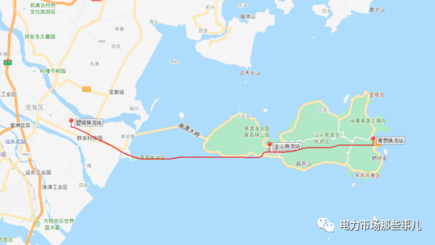
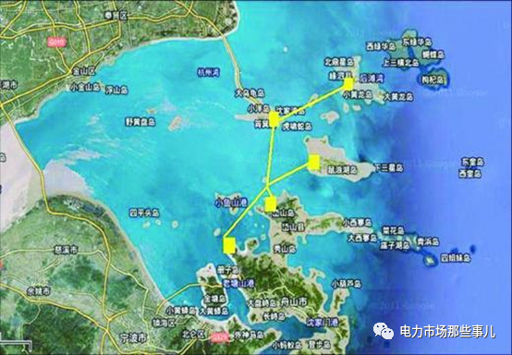
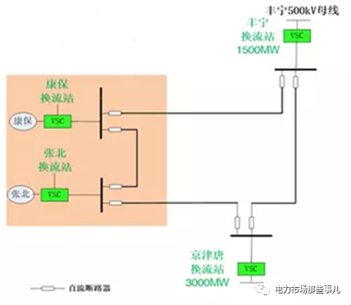
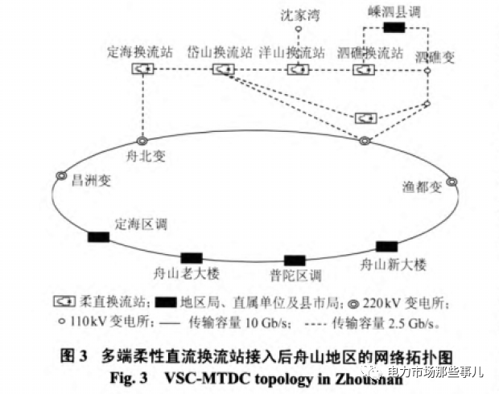
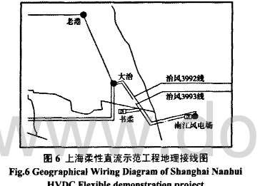
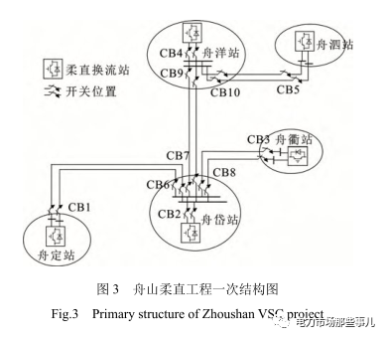
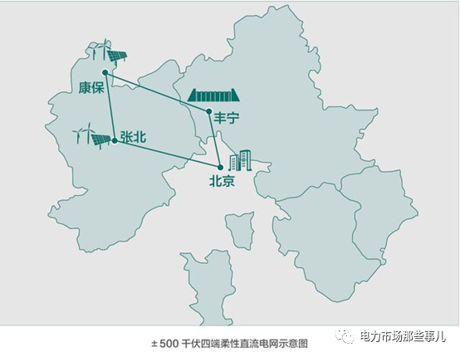
线路名称 | 电压（KV） | 容量（MW） |  |  |  |  |  | 投运 | 技术类型 | 上海柔性直流示范工程地理接线图 | 舟山五端直流 | 张北四端直流
上海南汇示范工程 | ±30 | 20 | 上海南汇风电场 | 上海书柔换流站 | 上海大冶州变电站 |  |  | 2011.07 | 柔性直流
广东南澳三端直流 | ±160 | 200 | 南澳岛青澳换流站 | 南澳岛金牛换流站 | 汕头塑城换流站 |  |  | 2013.12 | 柔性直流
舟山五端直流 | ±200 | 400 | 舟山定海 | 舟山岱山 | 舟山衢山 | 舟山洋山 | 舟山泗礁 | 2014.7 | 柔性直流
渝鄂背靠背 | ±420 | 5000 | 九盘变电站 | 宜昌市龙泉换流站 | 张家坝变电站 | 恩施变电站 |  | 2019.6 | 柔性直流
鲁西背靠背 | ±350 | 3000 | 罗平变电站 |  |  |  |  | 2016.6 | 柔性直流
昆柳龙直流工程 | ±800 | 1600 | 云南昆北换流站 | 广西柳北换流站 | 广东龙门换流站 |  |  | 2020.7 | 柔性直流
厦门真双极柔性直流 | ±320 | 1000 | 鹭岛湖边换流站 | 浦园彭厝换流站 |  |  |  | 2015.12 | 柔性直流
张北四端直流 | ±500 | 3000 | 张北 | 康保 | 丰宁 | 京津唐 |  | 2019.4 | 柔性直流

中国的柔性直流工程 (qq.com)

